Annual reports
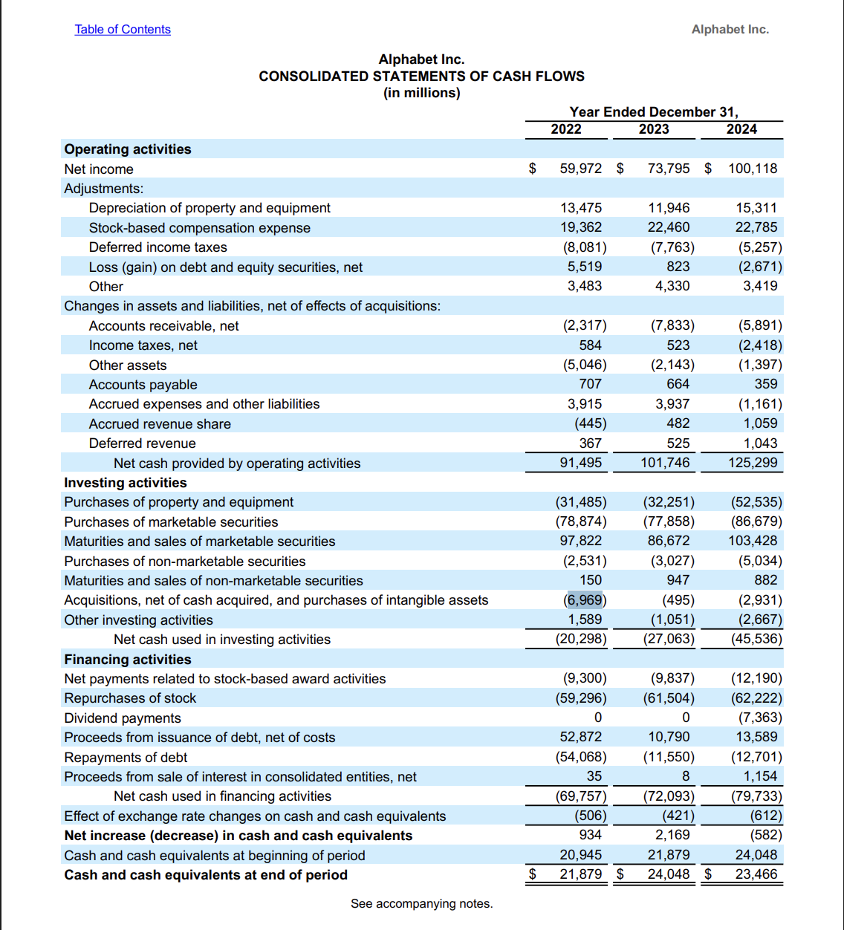
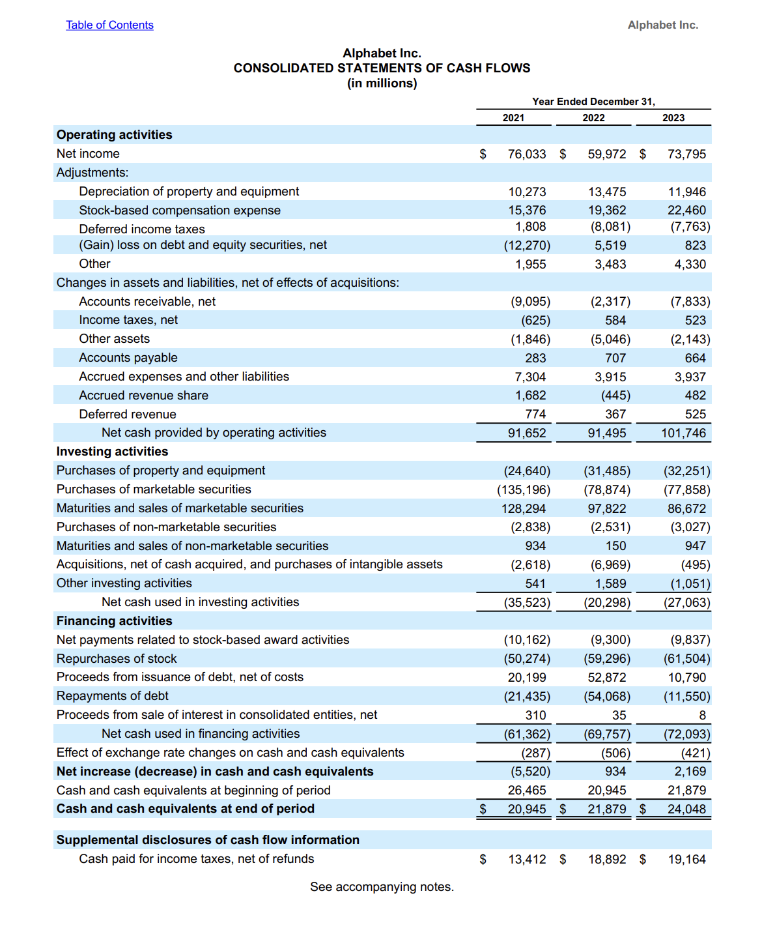
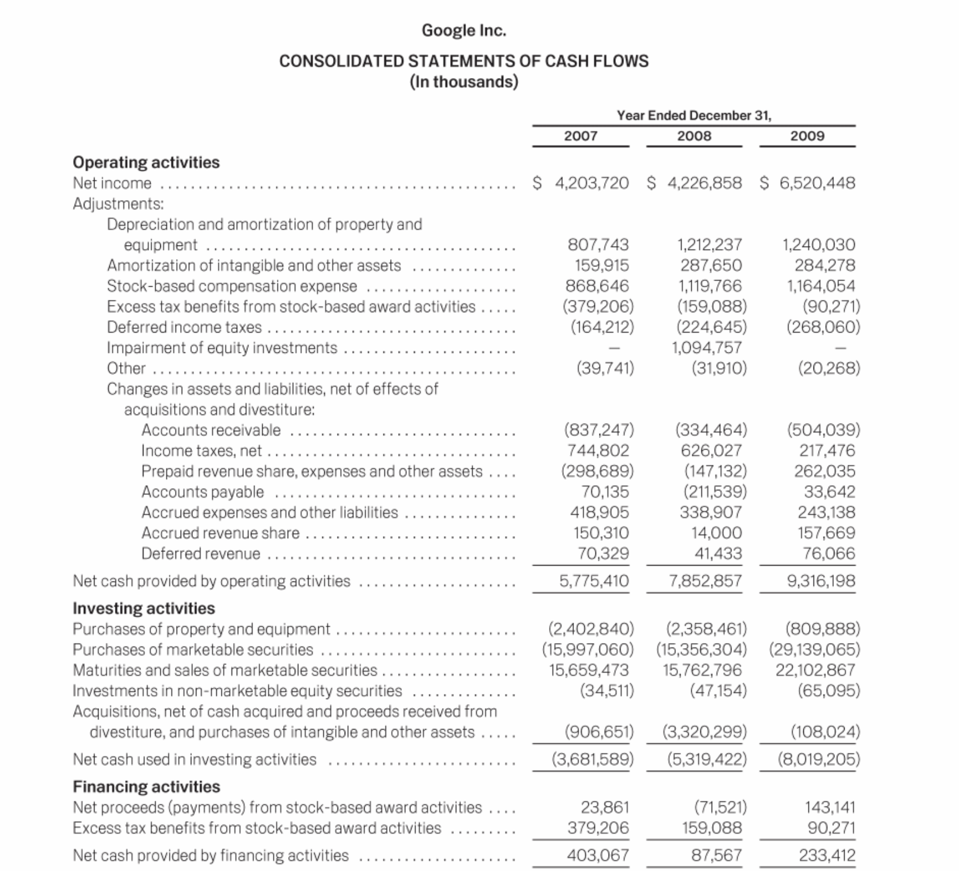
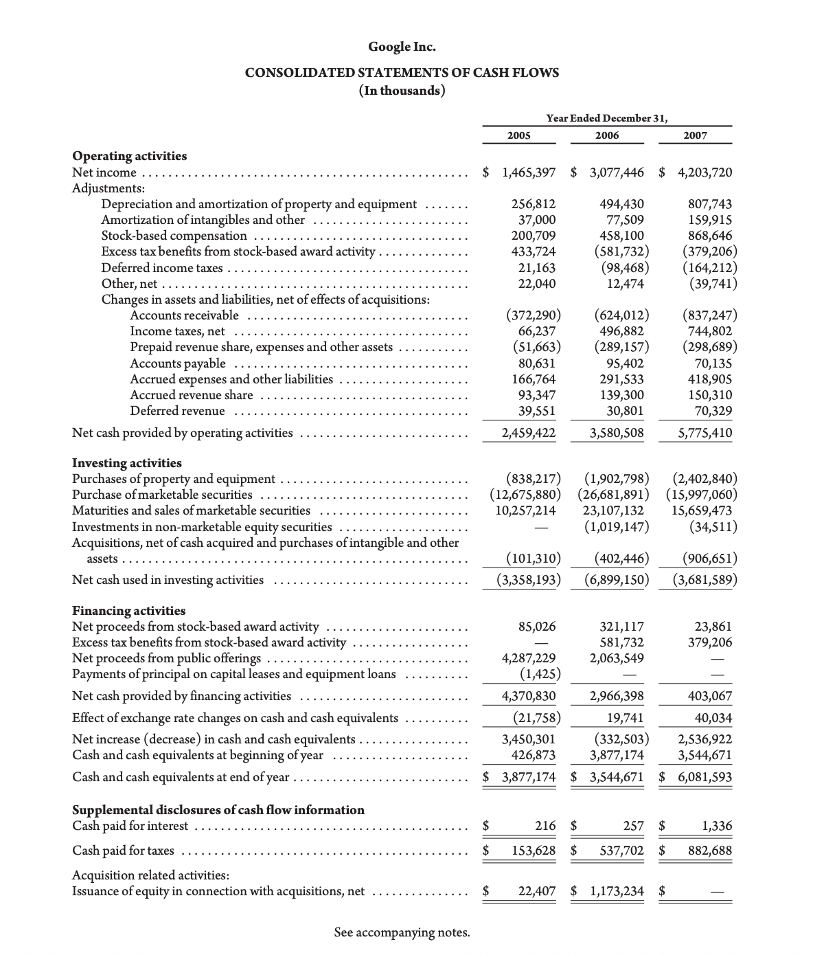

 |  |  |  |  | 2009 | 108,204,000
 |  |  |  |  | 2008 | 3,320,299,000
 |  |  |  |  | 2007 | 906,651,000
 |  |  |  |  | 2006 | 402,446,000
 |  |  |  |  | 2005 | 101,310,000
 |  |  |  |  | 2004 | 58,863,000

 |  |  | https://materials.proxyvote.com/Approved/38259P/20100315/AR_56325/HTML2/google-ar2009_0082.htm
 |  |  | 2009

https://abc.xyz/assets/77/51/9841ad5c4fbe85b4440c47a4df8d/goog-10-k-2024.pdf | https://abc.xyz/assets/43/44/675b83d7455885c4615d848d52a4/goog-10-k-2023.pdf | GOOG 10-K 2023
GOOG 10-K 2024

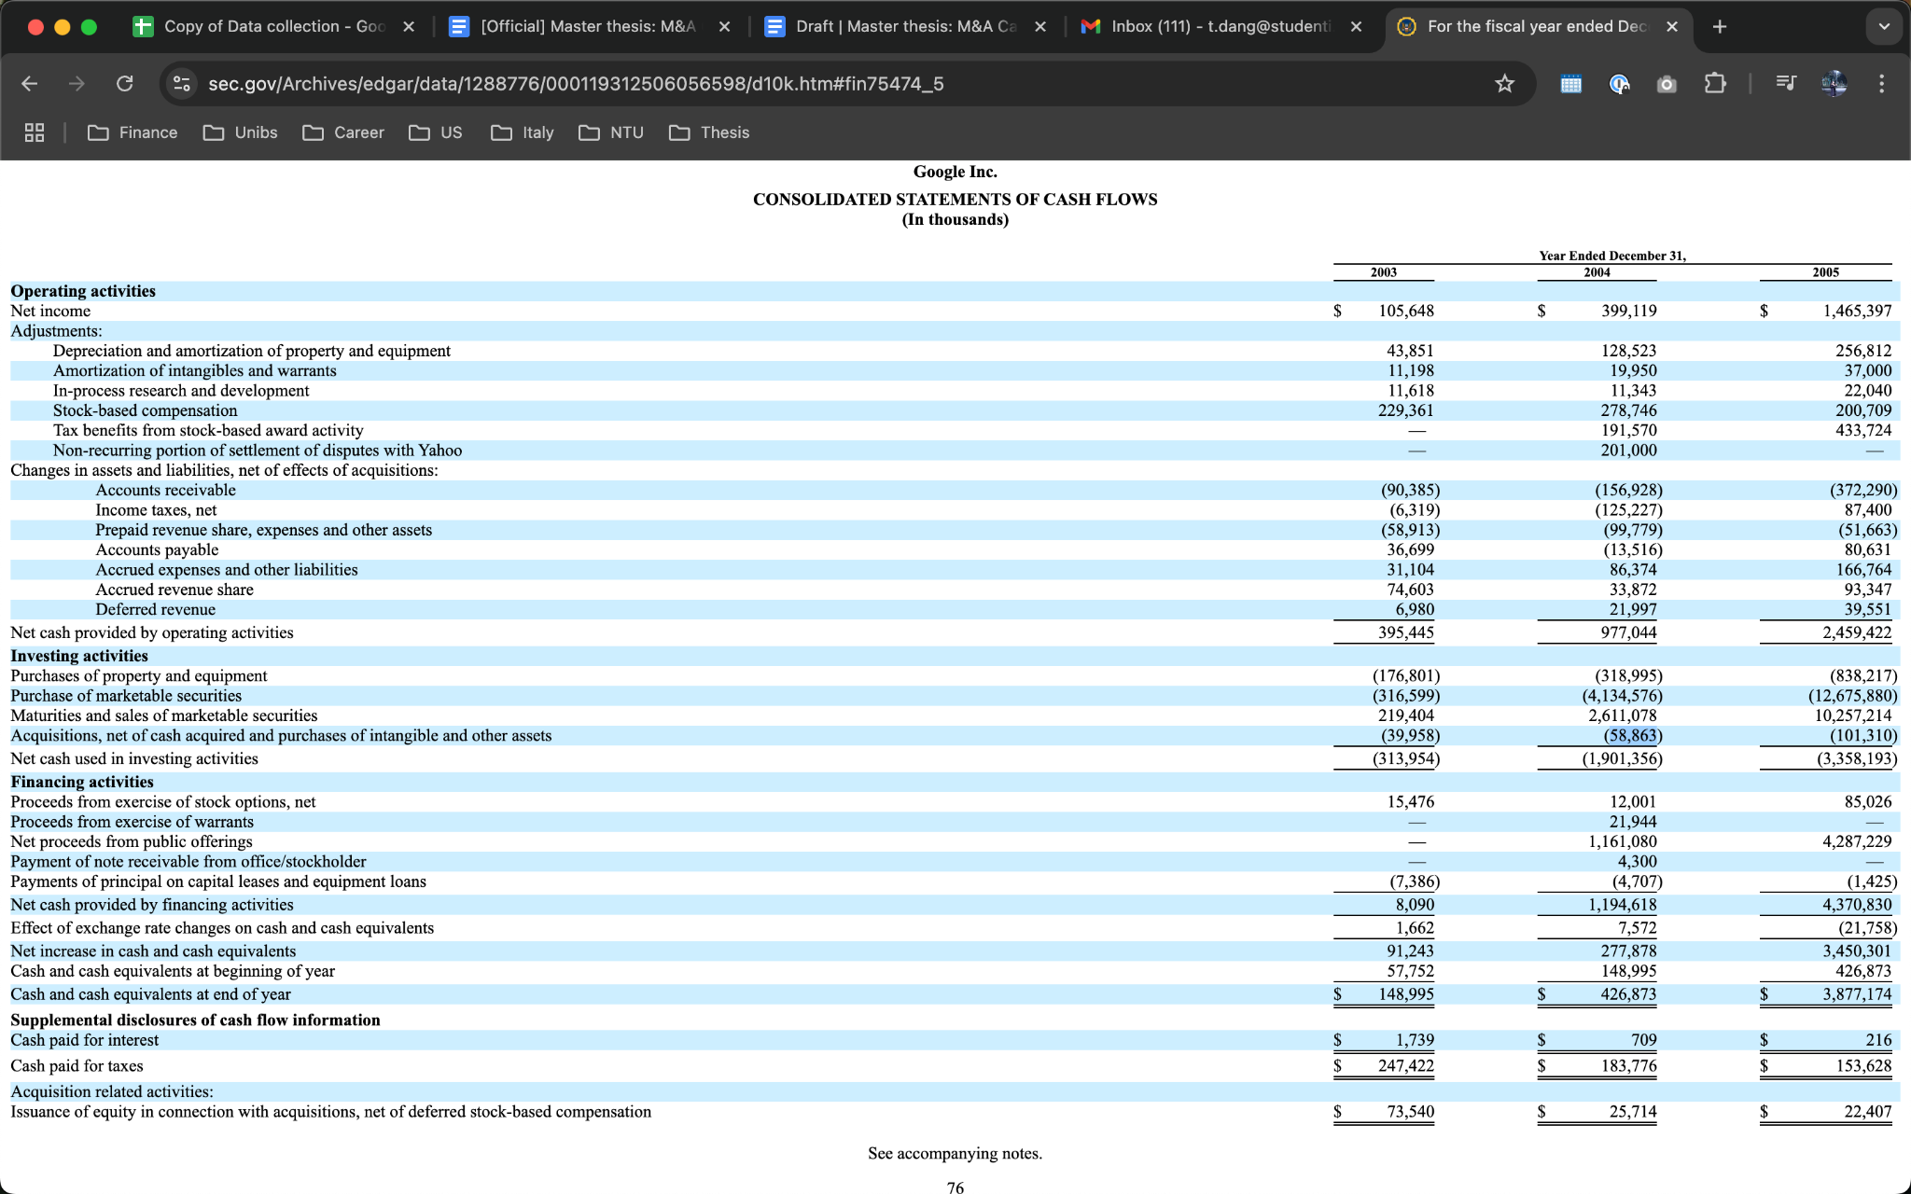
https://abc.xyz/assets/d4/4f/a48b94d548d0b2fdc029a95e8c63/2022-alphabet-annual-report.pdf | 2022-alphabet-annual-report.pdf
 |  |  |  |  |  |  | https://abc.xyz/assets/investor/static/pdf/2007_google_annual_report.pdf | 2007
https://abc.xyz/assets/investor/static/pdf/2021_alphabet_annual_report.pdf | GOOG019_Alphabet_2021-Annual-Report_Web.pdf

https://abc.xyz/assets/51/9a/52377a1f4b268cab701bbde10ce9/2020-alphabet-annual-report.pdf | Rev2_210419_YIR_Cover.indd |  |  | https://www.sec.gov/Archives/edgar/data/1288776/000119312506056598/d10k.htm#fin75474_5
 |  |  |  | 2005
https://abc.xyz/assets/investor/static/pdf/2019_alphabet_annual_report.pdf | 2019

https://abc.xyz/assets/investor/static/pdf/20180204_alphabet_10K.pdf | 2018

https://abc.xyz/assets/investor/static/pdf/20171231_alphabet_10K.pdf | 2017

https://abc.xyz/assets/investor/static/pdf/2016_google_annual_report.pdf | 2016

https://abc.xyz/assets/investor/static/pdf/2015_alphabet_annual_report.pdf | 2015

https://abc.xyz/assets/investor/static/pdf/2014_google_annual_report.pdf | 2014

https://abc.xyz/assets/investor/static/pdf/20131231_google_10K.pdf | 2013

https://abc.xyz/assets/investor/static/pdf/20101231_google_10K.pdf | 2010

